Feuil1
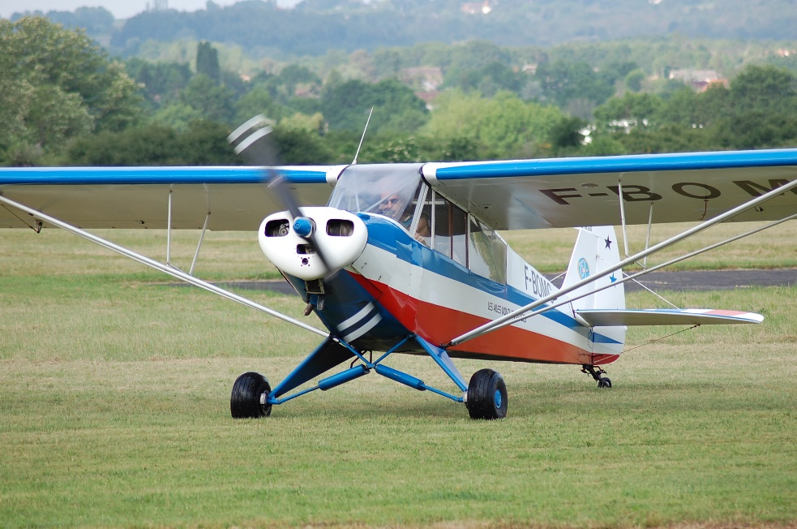
MASSE ET CENTRAGE PIPER PA19
F-BOMC

 | Masse (Kg) | Bras de levier (m) | Moment (m,Kg)
Avion vide | 413 | 0.39 | 161.07
Passager Avant | 77 | 0.279 | 21.48
Passager Arrière | 77 | 0.940 | 72.38
Bagages (23Kg max) | 13 | 1.45 | 18.85
Carburant (136L maxi)en litres | 138.9 | 0.61 | 61
 |  |  |  | 400 | 580 | 680 | 680 | 400
Total | 680.01 | 0.49 | 334.78 | 0.292 | 0.292 | 0.355 | 0.533 | 0.533
Masse maximum au décollage: 680Kg Limite AV:0,292(580Kg) 0,355(680Kg) Limite AR:0,533 (pesée du 4/05/2017)
 |  |  |  |  |  |  |  |  | 2.3 | 2.35 | 2.4

